关系图
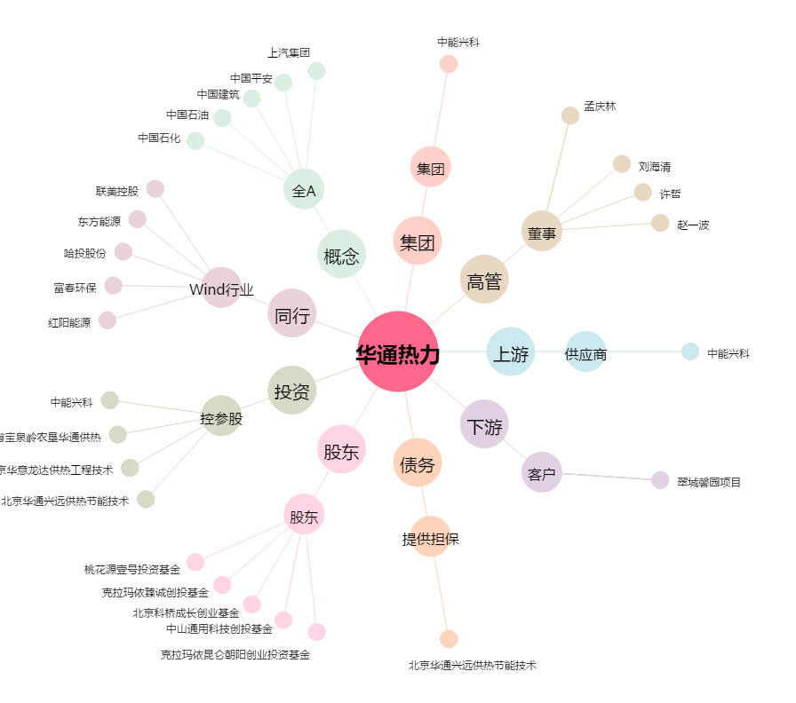
华通热力[002893.SZ] - 关系概览图

